BOQ
Code Mã | Item (EN) | Hạng mục (VI) | Specification / Quy cách | Size / Kích thước | Unit ĐV | Qty SL | Image / Hình | Ref Bản vẽ | Unit price VND Đơn giá | Amount VND Thành tiền | Contractor note Ghi chú nhà thầu | Status Trạng thái
A | Preliminaries, demolition, engineering | Chuẩn bị, tháo dỡ, thiết kế kỹ thuật |  |  |  |  |  |  | Subtotal | -
A01 | Site protection, hoarding, temporary power/water, cleaning | Bảo vệ công trường, rào tạm, điện nước tạm, vệ sinh | Whole terrace works area; restaurant hall stays closed to the works | ≈ 450 m² | lot | 1 |  | Plan
A02 | Demolish existing pergola, louvres under balcony and old canopy; haul away | Tháo dỡ giàn pergola, lam chắn nắng dưới ban công và mái che cũ; vận chuyển phế thải | Keep the existing building facade, glazing and balcony slab intact | — | lot | 1 |  | Plan
A03 | Remove old floor finish; levelling screed for new floor | Đục bỏ lớp lát nền cũ; cán nền tạo phẳng | Screed 40–50 mm, falls 1 % to drains; terrace level −0.450 | 317 m² + kids 17 m² | m² | 334 |  | Plan
A04 | Structural design + permit drawings (roof steel, dome, anchors, footings) | Thiết kế kết cấu + hồ sơ xin phép (khung thép mái, mái vòm, neo, móng) | By a licensed Vietnamese structural engineer: typhoon wind (Da Nang), uplift, anchor pull-out tests, check of existing slab and facade for the ledger | — | lot | 1 |  | S-01, S-02
B | Roof structure, skylight and dome | Kết cấu mái, giếng trời và mái vòm |  |  |  |  |  |  | Subtotal | -
B01 | Steel columns SHS 150×150×8 (S355), base plate 300×300×20, 4 chemical anchors M20 | Cột thép hộp SHS 150×150×8 (S355), bản đế 300×300×20, 4 bu lông hóa chất M20 | 11 columns, h ≈ 3.3 m; weight ≈ 1260 kg incl. plates | 11 pcs | kg | 1,260 | 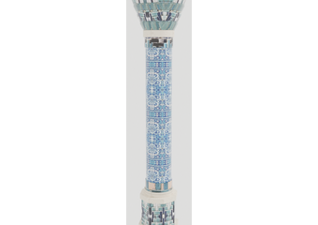 | S-01, S-04
B02 | Roof beams IPE 300 (S355) with end plates, cap plates, bolts M16 8.8 | Dầm mái IPE 300 (S355) kèm bản mã, bu lông M16 cấp 8.8 | 105.2 m on the column lines; bear on facade ledger and columns | 105.2 m | kg | 4,439 |  | S-01
B03 | Purlins C200×75×20×2.5 galvanised @ 1000 with cleats | Xà gồ C200×75×20×2.5 mạ kẽm @1000 kèm ke | 381.8 m | 381.8 m | kg | 2,711 |  | S-01
B04 | Facade ledger C300 on existing building, chemical anchors M16 @ 600 | Thép C300 liên kết vào tường nhà hiện hữu, bu lông hóa chất M16 @600 | 37.1 m along the hall facade; pull-out test before installation | 37.1 m | kg | 1,714 |  | S-01
B05 | Corrosion protection for all roof steel (coastal C4) | Chống ăn mòn cho toàn bộ thép mái (môi trường biển C4) | Hot-dip galvanising + 1 finish coat, or epoxy zinc primer + epoxy + PU top coat (≥ 240 µm); colour bronze-black | — | kg | 10,124 |  | S-01
B06 | Insulated sandwich roof panel PU 50 mm, underside wood-grain finish | Tấm panel cách nhiệt PU 50 mm, mặt dưới vân gỗ | Fall 5 % to the street; fixings with sealing washers; underside is the finished ceiling | 413 m² | m² | 413 |  | Roof plan
B07 | Street box gutter 250 wide (galv. steel / stainless), outlets every 6 m | Máng xối hộp rộng 250 (thép mạ kẽm / inox), thoát nước mỗi 6 m | Overflow spouts; leaf guards | 37.2 m | m | 37.2 |  | Roof plan
B08 | Downpipes inside / along columns + connection to site drainage | Ống thoát nước mưa trong/dọc cột + đấu nối thoát nước | uPVC Ø110, cleaning eyes | 7 pcs | pcs | 7 |  | Roof plan
B09 | Roof-to-building flashing and sealing | Diềm che, chống thấm tiếp giáp mái và nhà | Folded flashing + PU sealant along the ledger | 37.1 m | m | 37.1 |  | Roof plan
B10 | Skylight 3.0 × 3.0 over the chinar tree: laminated safety glass on steel upstand | Giếng trời 3.0 × 3.0 trên cây chinar: kính an toàn dán trên khung thép | Laminated glass 6+6 mm low-E, upstand 200 mm, sealed, falls to the roof; openable vent optional | 9 m² | m² | 9 | 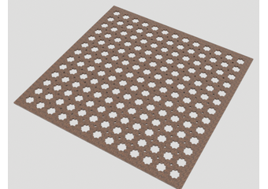 | S-03
B11 | Carved walnut panjara (girih stars) under the skylight, hung on M8 rods | Lưới gỗ chạm khắc (hoa văn sao girih) dưới giếng trời, treo bằng ty M8 | Cell 215–360 mm, hardwood walnut stain, UV + humidity resistant finish | 3.0 × 3.0 m | m² | 9 |  | S-03
B12 | Central dome Ø5.6 — LIGHT steel frame: ring girder IPE 300 rolled (also carries roof beams), 12 rolled T80 ribs + 2 hoops L60, lantern ring CHS, drum studs SHS 60, top ring UPN 240 | Mái vòm trung tâm Ø5.6 — khung thép NHẸ: dầm vòng IPE 300 uốn (đỡ cả dầm mái), 12 sườn T80 uốn + 2 vòng L60, vòng đỉnh CHS, cột trống SHS 60, vòng UPN 240 | Lightweight FRP / GRG shells allow 12 ribs instead of 24 (≈ 900 kg instead of ≈ 1 400 kg). Final sections by the structural engineer. Galvanised, bolted splices | Ø 5.6 m | kg | 900 | 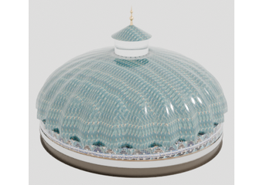 | S-02
B13 | Dome exterior shell: FRP (fibreglass composite) 6–8 mm, moulded ribbed tile pattern, turquoise UV gelcoat, in segments bolted to the ribs | Vỏ mái vòm ngoài: composite FRP 6–8 mm, đúc khuôn hoa văn gạch gân, gelcoat xanh ngọc chống UV, chia mảnh bắt bu lông vào sườn | ≈ 10–15 kg/m² (GRC + tiles ≈ 70 kg/m²). Colour as sample M07. Typhoon: through-bolts + sealed joints, wind uplift checked by the engineer. Copper finial | 36.2 m² | m² | 36.2 |  | S-02
B14 | Dome drum: real kufic glazed brick facing (or glazed ceramic tiles) on cement board / GRC panels | Trống mái vòm: ốp gạch men chữ kufic thật (hoặc gạch men) trên tấm xi măng / GRC | Real ceramic kept here — it is the part seen up close. Pattern as sample M09 | 7.9 m² | m² | 7.9 |  | S-02
B15 | Dome interior karbandi shell: GRG (glass-fibre gypsum) 12–15 mm or FRP, painted pattern as the 3D model, hung from ribs and hoops | Vỏ trong karbandi: GRG (thạch cao sợi thủy tinh) 12–15 mm hoặc FRP, vẽ hoa văn theo mô hình 3D, treo vào sườn và vòng | ≈ 12–15 kg/m² (GRC ≈ 45 kg/m²). Moulds from our 3D file (we supply). Indoor-type finish, ventilated void above | ≈ 30 m² | m² | 30 |  | S-02
B16 | Glazed lantern Ø1.0 on the dome crown, copper cap and finial | Đèn lồng kính Ø1.0 trên đỉnh vòm, mũ đồng và chóp | Laminated glass, ventilation gaps, flashing | 1 pc | pcs | 1 |  | S-02
B17 | Ring gutter / flashing roof-to-dome | Máng vòng / diềm tiếp giáp mái và vòm | — | 1 set | lot | 1 |  | S-02
C | Floors, platform, ramp | Sàn, bục, dốc |  |  |  |  |  |  | Subtotal | -
C01 | Terrace floor: marble-look porcelain 600×600 (honed, anti-slip R11) on a diagonal grid with mosaic chip bands | Sàn sân: gạch porcelain vân đá 600×600 (mờ, chống trơn R11) lát chéo với dải mosaic | Polished marble is NOT allowed outdoors (slippery when wet). Bands: 40 mm cobalt/terracotta chips as sample M10 | 288 m² | m² | 288 | 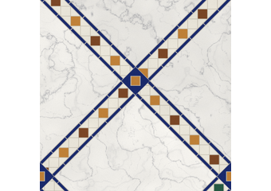 | Plan
C02 | Zellige tile "carpets" 3.6 × 3.6 under the dome and around the chinar | Thảm gạch zellige 3.6 × 3.6 dưới mái vòm và quanh cây chinar | Glazed cut tiles 50–100 mm, star pattern as sample M11, border band | 2 pcs = 25.9 m² | m² | 25.9 | 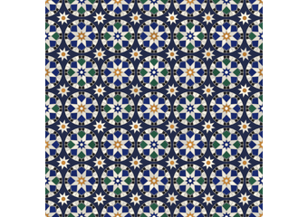 | Plan
C03 | Star mosaic medallion Ø2.6 around the hauz fountain | Hoa văn mosaic hình sao Ø2.6 quanh hồ nước | Glazed mosaic, cobalt / turquoise / white | 3.6 m² | m² | 3.6 | 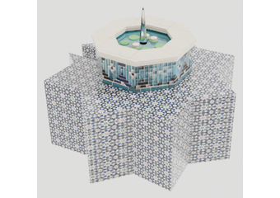 | Plan
C04 | Alley floor: star-tile runner with border (encaustic cement tile 200×200) | Sàn lối đi: thảm gạch bông hình sao có viền (gạch bông 200×200) | Pattern as sample M12 | 15.8 m² | m² | 15.8 |  | Plan
C05 | Aivan platform ±0.000: steel frame + hardwood/WPC deck, 0.45 m above the terrace | Bục aivan ±0.000: khung thép + sàn gỗ/gỗ nhựa, cao 0.45 m | Deck oak colour; edge nosing; ventilation under the deck | 49.3 m² | m² | 49.3 | 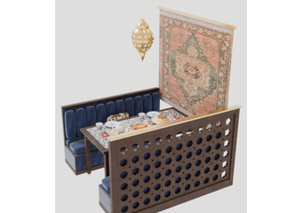 | Plan
C06 | Steps to the aivan + ramp 1:12 (1.3 m wide) + LEVEL landing 1.5 × 1.5 m at the lift door | Bậc lên aivan + dốc 1:12 (rộng 1.3 m) + chiếu nghỉ PHẲNG 1.5 × 1.5 m trước cửa thang máy | Handrails both sides on the ramp; anti-slip nosings | 1 set | lot | 1 | 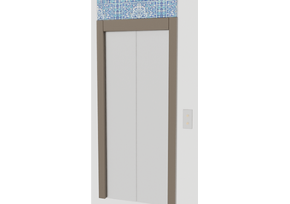 | Plan
C07 | Mangal kitchen floor: anti-slip slate / quarry tile + floor drain + grease trap | Sàn bếp nướng: gạch đá chống trơn + thoát sàn + bẫy mỡ | Falls to drain; washable | 19.1 m² | m² | 19.1 |  | Plan
C08 | Kids corner: rubber safety surfacing 30 mm with pattern | Khu trẻ em: sàn cao su an toàn 30 mm có họa tiết | EN 1177 drop-height rated | 17 m² | m² | 17 | 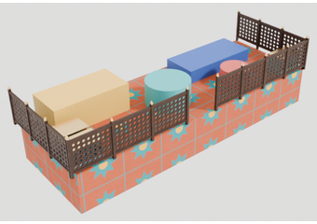 | Plan
D | Street facade, signage, planting | Mặt tiền đường, biển hiệu, cây xanh |  |  |  |  |  |  | Subtotal | -
D01 | Pishtaq entrance portal: 2 pylons RC core + glazed brick (hazarbaf), kufic frames, majolica panels, 3-tier glazed GRC muqarnas; 4 steps from the sidewalk | Cổng pishtaq: 2 trụ lõi BTCT + gạch men hazarbaf, khung kufic, tấm majolica, muqarnas GRC 3 tầng; 4 bậc từ vỉa hè | Opening 2.5 m, clear height 2.32 m under the muqarnas (see S-05) | 1 set | lot | 1 | 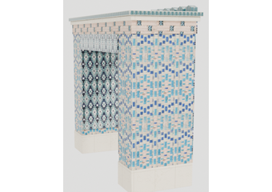 | S-05
D02 | Sebil wall fountain (glazed brick, majolica tympanum, brass spout, stone basin, pump) | Đài nước sebil gắn tường (gạch men, tympanum majolica, vòi đồng, chậu đá, bơm) | Recirculating pump, RCD-protected | 1 set | lot | 1 | 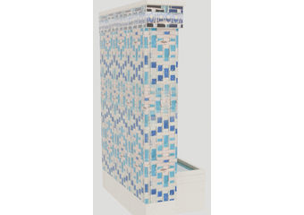 | S-05
D03 | Majolica-clad columns along the street (GRC shell on the SHS column + majolica tiles, kufic bands) | Cột ốp majolica dọc mặt đường (vỏ GRC bọc cột thép + gạch majolica, dải kufic) | h 3.0 m, Ø ≈ 0.72 m with capital | 7 pcs | pcs | 7 |  | S-04
D04 | Street benches: cast concrete with majolica band + backrest | Ghế băng mặt đường: bê tông đúc có dải majolica + tựa lưng | 31 seats (not counted in the restaurant) | 21.2 m | m | 21.2 | 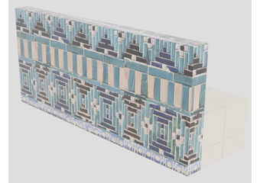 | Plan
D05 | Street planter band: hazarbaf glazed brick cladding, waterproofing, drainage, soil, drip irrigation | Bồn cây mặt đường: ốp gạch men hazarbaf, chống thấm, thoát nước, đất, tưới nhỏ giọt | — | 33.5 m | m | 33.5 |  | Plan
D06 | Street photo arch with niche + lighting | Vòm chụp ảnh mặt đường có hốc + đèn | — | 1 pc | pcs | 1 |  | Plan
D07 | SAMARKAND channel letters, street side of the mangal wall (green LED face) + yellow subtitle | Chữ nổi SAMARKAND mặt đường trên tường bếp nướng (mặt LED xanh) + dòng phụ màu vàng | Letters h ≈ 0.46 m, length 2.4 m; subtitle "TAJIK AND UZBEK NATIONAL CUISINE"; IP65; signage permit | 1 set | lot | 1 |  | 3D
D08 | Plumeria (frangipani) trees, trunk 8–10 cm | Cây sứ (plumeria), thân 8–10 cm | In the street planter | 5 pcs | pcs | 5 |  | Plan
D09 | Areca palms (street planter 4 + kids corner 2) | Cau kiểng (bồn đường 4 + khu trẻ em 2) | h 1.8–2.2 m | 6 pcs | pcs | 6 |  | Plan
D10 | Pomegranate trees (1 in the street bed + 2 in majolica urns by the alley) | Cây lựu (1 bồn đường + 2 chậu majolica cạnh lối đi) | h 1.8–2.2 m, with fruit | 3 pcs | pcs | 3 | 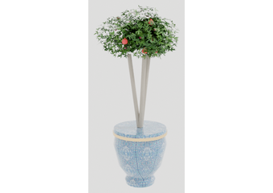 | Plan
D11 | Majolica urn planters Ø0.57, h 0.6 (cobalt glaze, gold rim) | Chậu gốm majolica Ø0.57 cao 0.6 (men xanh coban, viền vàng) | Drain hole, saucer | 2 pcs | pcs | 2 |  | Plan
D12 | Shrubs: bougainvillea 18, jasmine sambac 12, herbs 6, planter shrubs 7, aivan shrubs 3, banana 1 | Cây bụi: hoa giấy 18, nhài 12, rau thơm 6, cây bụi bồn 7, cây bụi aivan 3, chuối 1 | With supports / trellis for bougainvillea | 47 pcs | set | 1 |  | Plan
E | Aivan (raised platform by the hall) | Aivan (bục cao sát sảnh) |  |  |  |  |  |  | Subtotal | -
E01 | Khiva carved timber columns with 4-tier muqarnas capital and stone octagonal plinth | Cột gỗ chạm Khiva với đầu cột muqarnas 4 tầng và chân đá bát giác | Hardwood, h 2.78 m, Ø 0.30; plinth limestone 540 | 10 pcs | pcs | 10 | 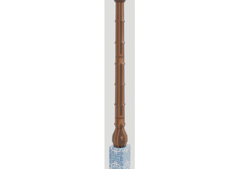 | S-06
E02 | Arcade: carved pointed-arch heads + carved beam | Hàng vòm: đầu vòm nhọn chạm khắc + dầm chạm | Total length 13.2 m | 13.2 m | m | 13.2 | 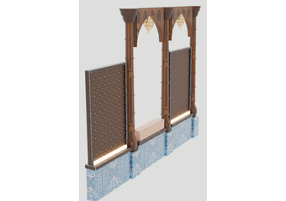 | S-06
E03 | Arcade bays: jali panels (4) and majolica planter bays with shrubs (3) | Khoang vòm: tấm jali (4) và khoang bồn cây majolica (3) | Bay ≈ 0.94 × 1.96 m | 7 bays | pcs | 7 |  | S-06
E04 | Aivan edge rail with carved jali infill, h 1.0 m | Lan can mép aivan với tấm jali chạm, cao 1.0 m | — | 21.3 m | m | 21.3 |  | Plan / 3D
E05 | Sedir booth benches 1.69 m, navy velvet seat + kilim cushions | Ghế băng sedir 1.69 m, nệm nhung xanh navy + gối kilim | Walnut plinth, channel-tufted back | 8 pcs | pcs | 8 |  | S-06 / 3D
E06 | Carved tables 1.6 × 0.8 for the aivan booths | Bàn chạm 1.6 × 0.8 cho các ô aivan | Same family as F02 | 4 pcs | pcs | 4 | 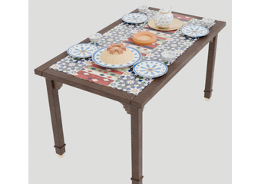 | S-06 / 3D
E07 | Carved jali screens between aivan booths, 1.9 × 1.2 m | Vách jali chạm giữa các ô aivan, 1.9 × 1.2 m | Walnut frame, pierced star jali, brass cap rail | 5 pcs | pcs | 5 | 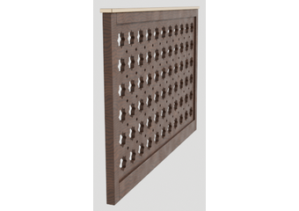 | 3D viewer
E08 | Aivan end screen with 65" outdoor display (landscape), facing the alley | Vách đầu aivan có màn hình 65" ngoài trời (ngang), hướng ra lối đi | Display ≥ 1500 nits, IP55, media player, power + data | 1 pc | pcs | 1 | 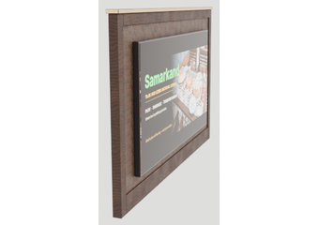 | 3D
E09 | Wall carpets on the hall facade (framed, brass rod) | Thảm treo tường trên mặt sảnh (khung, thanh đồng) | 1.7 × 1.5 m each | 4 pcs | pcs | 4 |  | 3D viewer
E10 | Zardevor embroidered friezes with tabs + tassels on brass rods | Diềm thêu zardevor có tua và tua rua trên thanh đồng | Lengths 1.08 / 2.29 / 2.6 m, h 0.55 m | 3 pcs | pcs | 3 | 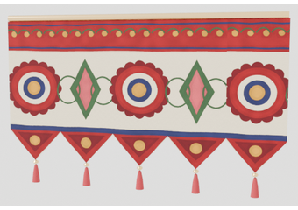 | 3D
E11 | Main hall door: carved walnut double door with jali panels, ring pulls, carved architrave, kufic crest | Cửa chính sảnh: cửa đôi gỗ óc chó chạm, ô jali, tay nắm vòng, khung chạm, đỉnh chữ kufic | 1.88 × 2.90 m overall | 1 pc | pcs | 1 | 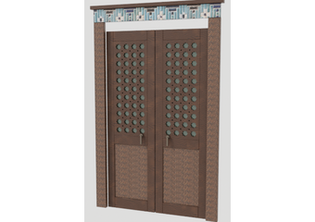 | 3D
E12 | Hall glass doors: bronze-framed glazed double doors with brass pulls + cobalt transom | Cửa kính sảnh: cửa đôi khung đồng thau, tay nắm đồng + ô trên men coban | 1.48 × 2.55 m | 4 pcs | pcs | 4 | 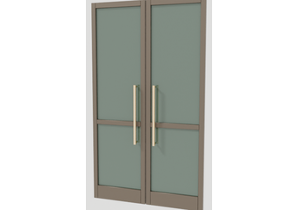 | 3D
E13 | Lift portal trim (carved frame) — lift itself existing | Khung trang trí cửa thang máy (khung chạm) — thang máy có sẵn | 1.3 × 2.75 m | 1 pc | pcs | 1 |  | 3D
F | Dining terrace: furniture and features | Khu ăn sân thượng: nội thất và điểm nhấn |  |  |  |  |  |  | Subtotal | -
F01 | Carved armchair (Damascene): pierced jali back, stepped arched apron, kilim seat + back cushions, brass trim + feet | Ghế bành chạm (kiểu Damascus): lưng jali xuyên, yếm vòm bậc, nệm ngồi + tựa kilim, viền và chân đồng | 580 × 550, seat h 500, arms 660, back 970; hardwood walnut stain | 46 pcs | pcs | 46 | 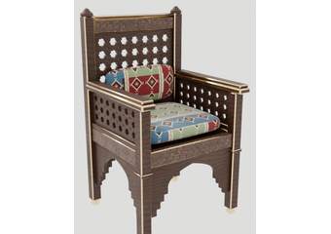 | 3D viewer
F02 | Carved table 4-seat 1400 × 800, top with mosaic / zellige inlay, arched apron | Bàn chạm 4 chỗ 1400 × 800, mặt khảm mosaic / zellige, yếm vòm | h 760; apron clearance 685 | 8 pcs | pcs | 8 |  | 3D viewer
F03 | Carved table 2-seat 700 × 800 (same family) | Bàn chạm 2 chỗ 700 × 800 (cùng mẫu) | Modules can join into bigger tables | 7 pcs | pcs | 7 | 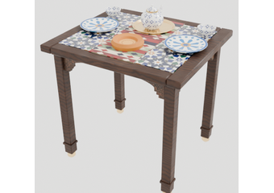 | 3D viewer
F04 | Existing chinar (plane) tree under the skylight: arborist pruning/training, root zone protection | Cây chinar (tiêu huyền) hiện hữu dưới giếng trời: cắt tỉa tạo tán, bảo vệ vùng rễ | Crown kept 1.75–3.15 m above the terrace, clear of the roof | 1 tree | lot | 1 | 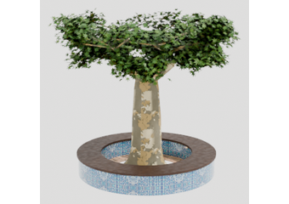 | S-03
F05 | Ring bench around the chinar: majolica ring + walnut cap + mulch bed + 3 uplights | Ghế vòng quanh cây chinar: vòng majolica + mặt gỗ óc chó + lớp phủ + 3 đèn hắt | Outer Ø 2.96 m, seat h 0.44 | 1 pc | pcs | 1 |  | S-03
F06 | Hauz fountain Ø1.2: majolica rim, stone coping, lotus jet, pump, 8 lights | Hồ nước hauz Ø1.2: viền majolica, gờ đá, vòi hoa sen, bơm, 8 đèn | Waterproofing, RCD, overflow | 1 set | lot | 1 |  | Plan
F07 | Aryk water channel 0.3 × 4.2 m with majolica edges + stone bridge | Mương nước aryk 0.3 × 4.2 m viền majolica + cầu đá | Recirculation from the hauz | 1 set | lot | 1 |  | Plan
F08 | Host stand: carved jali cabinet | Quầy đón khách: tủ jali chạm | 0.6 × 0.55 × 1.05 | 1 pc | pcs | 1 | 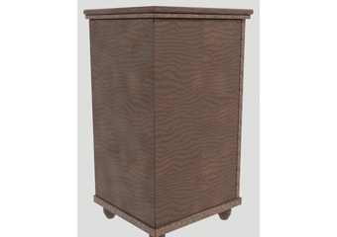 | Plan
F09 | Staff station: 3 carved jali cabinets h 2.15 + 1 low cabinet + carved screen | Trạm phục vụ: 3 tủ jali chạm cao 2.15 + 1 tủ thấp + vách chạm | Shelving, POS, water, ice inside | 1 set | lot | 1 | 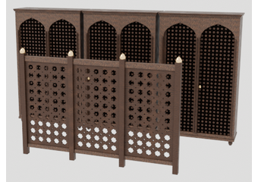 | Plan
F10 | Kids corner: carved fence h 0.9 with gate, play elements, toy chests | Khu trẻ em: hàng rào chạm cao 0.9 có cổng, đồ chơi, rương đồ chơi | Rounded edges; safety glass check on the hall glazing | 1 set | lot | 1 |  | Plan
F11 | Photo lounge "Ochag": portal drape, rug, LED fire bowl, 3 low tables, 12 poufs, jars, lanterns | Góc chụp ảnh "Ochag": rèm cổng, thảm, bát lửa LED, 3 bàn thấp, 12 đôn, chum, đèn lồng | Flame-retardant textiles | 1 set | lot | 1 | 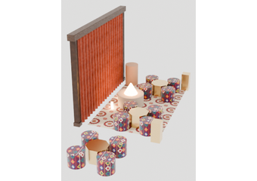 | Plan
G | Themed booths (8) | Ô ngồi theo chủ đề (8) |  |  |  |  |  |  | Subtotal | -
G01 | Themed booth module 2.0 × 1.3 m: carved portal posts with majolica panels + stepped capitals, carved arch head, velvet cap with quilted suzani ceiling, curtains on brass rod, niche wall (plaster niches, epoch artwork), street parapet with majolica cap | Ô ngồi theo chủ đề 2.0 × 1.3 m: trụ cổng chạm có tấm majolica + đầu cột bậc, đầu vòm chạm, trần nhung + trần thêu suzani, rèm trên thanh đồng, tường hốc (hốc thạch cao, tranh theo thời kỳ), lan can mặt đường có mũ majolica | 8 themes: Sogd, Sasanid, Samanid, Khorezm, Timurid, Shahrisabz, Margilan, Pamir | 8 pcs | pcs | 8 | 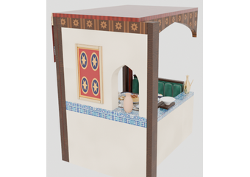 | S-08
G02 | Booth banquettes 1.03 × 0.5, emerald velvet, channel-tufted back, kilim pillows | Ghế băng ô ngồi 1.03 × 0.5, nhung xanh ngọc lục bảo, tựa chần sọc, gối kilim | 2 per booth | 16 pcs | pcs | 16 |  | S-08
G03 | Booth table 0.9 × 0.8 with tile top | Bàn ô ngồi 0.9 × 0.8 mặt gạch | — | 8 pcs | pcs | 8 |  | S-08
G04 | Booth decor: theme object + 3 vases + framed artwork per booth | Trang trí ô ngồi: vật phẩm chủ đề + 3 bình + tranh khung mỗi ô | Artwork files supplied by the owner | 8 sets | set | 8 |  | S-08
H | Majlis tents and tapchan | Lều majlis và giường tapchan |  |  |  |  |  |  | Subtotal | -
H01 | Majlis tent 2.6 × 2.75: steel/timber frame, striped FR canvas, scalloped valance, pitched roof | Lều majlis 2.6 × 2.75: khung thép/gỗ, vải sọc chống cháy, diềm răng cưa, mái dốc | Fabric fire certificate required | 2 pcs | pcs | 2 | 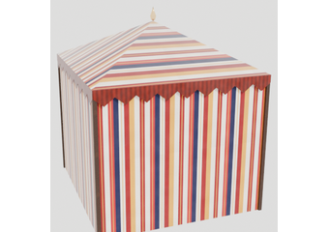 | Plan
H02 | Majlis floor seating in red kilim: plinth h 0.14, seat mattress, back cushions (3 sides per tent) | Ghế ngồi majlis bọc kilim đỏ: đế cao 0.14, nệm ngồi, gối tựa (3 phía mỗi lều) | Lengths 1.7 / 1.7 / 2.7–2.8 m per tent | 6 pcs | pcs | 6 | 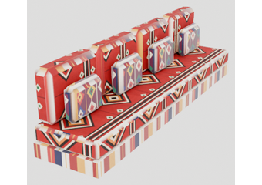 | Plan
H03 | Octagonal Damascene table Ø0.66, h 0.45: mother-of-pearl inlay top, arched side panels | Bàn bát giác Damascus Ø0.66 cao 0.45: mặt khảm xà cừ, hông vòm | 2 per tent | 4 pcs | pcs | 4 | 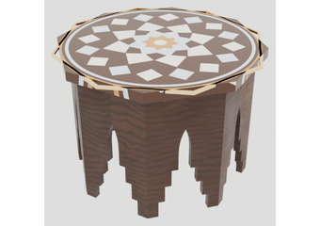 | Plan
H04 | Tapchan 2.0 × 2.2 (owner reference): tiled posts with turned finials, carved apron, plank deck h 0.45, turned-baluster rail on 3 sides | Tapchan 2.0 × 2.2 (theo mẫu chủ đầu tư): trụ ốp gạch có chóp tiện, yếm chạm, sàn ván cao 0.45, lan can con tiện 3 phía | Open side to the path | 1 pc | pcs | 1 | 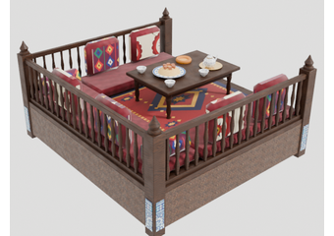 | Plan
H05 | Tapchan soft set: wine velvet kurpacha mattresses, palas rug, 6 adras/suzani pillows, 2 ikat bolsters | Bộ nệm tapchan: nệm kurpacha nhung đỏ rượu, thảm palas, 6 gối adras/suzani, 2 gối ống ikat | — | 1 set | set | 1 |  | Plan
H06 | Tapchan low table 1.0 × 0.66, h 0.32, walnut with turned legs | Bàn thấp tapchan 1.0 × 0.66 cao 0.32, gỗ óc chó chân tiện | — | 1 pc | pcs | 1 |  | Plan
I | Bukhara rotunda, Khiva gate, corridor | Nhà vòm Bukhara, cổng Khiva, hành lang |  |  |  |  |  |  | Subtotal | -
I01 | Bukhara rotunda Ø2.1: podium, walnut lattice drum, 2 glass shelves, copper cap with gilt finial, 4 bronze posts, brass ring canopy, lighting | Nhà vòm Bukhara Ø2.1: bục, trống lưới gỗ óc chó, 2 kệ kính, mũ đồng có chóp mạ vàng, 4 trụ đồng, vòng mái đồng thau, đèn | Display of ceramics (collection listed in "Materials") | 1 set | lot | 1 | 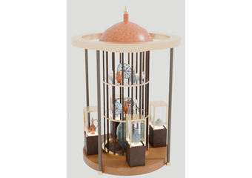 | Plan
I02 | Lit glass vitrines 0.3 × 0.3 on carved walnut bases | Tủ kính có đèn 0.3 × 0.3 trên đế gỗ óc chó chạm | — | 4 pcs | pcs | 4 |  | Plan
I03 | Khiva gate 4.05 m: carved timber posts, beam, jali panel, brass capitals, 7 bells | Cổng Khiva 4.05 m: trụ gỗ chạm, dầm, tấm jali, đầu cột đồng, 7 chuông | — | 1 set | lot | 1 | 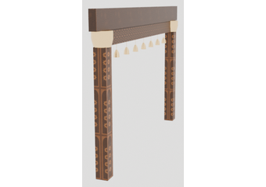 | Plan
I04 | Draped corridor: 3 pointed arches, sagging velvet ceiling, pleated side drapes on brass rods (FR velvet) | Hành lang rèm: 3 vòm nhọn, trần nhung võng, rèm xếp hai bên trên thanh đồng (nhung chống cháy) | 2.8 × 2.5 m tunnel | 1 set | lot | 1 | 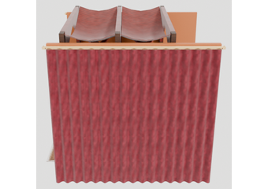 | Plan
I05 | Crossed velvet swags (terracotta + wine) between the arches | Rèm võng nhung bắt chéo (đất nung + đỏ rượu) giữa các vòm | FR certified | 2 sets | set | 2 |  | 3D
I06 | Wall niches with jars (4), terracotta amphorae (12), khum jars (2), LED pillar candles (6) | Hốc tường có chum (4), bình gốm đất nung (12), chum lớn (2), nến LED trụ (6) | Amphorae h 0.3–0.78 | 1 set | lot | 1 | 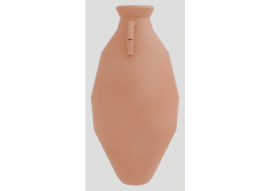 | 3D
I07 | Rugs: Malayer runner 3.2 × 1.2 + 3 rugs 1.4 × 1.2 (layered) | Thảm: thảm dài Malayer 3.2 × 1.2 + 3 thảm 1.4 × 1.2 (chồng lớp) | Anti-slip underlay; outdoor-rated | 4 pcs | pcs | 4 | 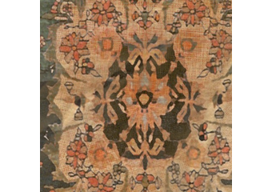 | 3D
J | Bar | Quầy bar |  |  |  |  |  |  | Subtotal | -
J01 | Bar counter 5.7 m: terracotta fluted front, solid top, foot rail | Quầy bar 5.7 m: mặt trước gạch đất nung sọc, mặt quầy đặc, thanh để chân | h 1050 / overhang 300 | 5.7 m | m | 5.7 | 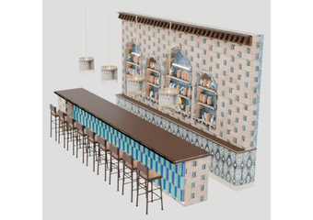 | S-07
J02 | Back bar wall with niches (stone + girih tiles), carved cornice with muqarnas corbels, shelves, wall carpet | Tường sau quầy có hốc (đá + gạch girih), phào chạm có con sơn muqarnas, kệ, thảm treo | 5.7 × 3.5 m | 1 set | lot | 1 |  | S-07
J03 | Bar stools, carved wood | Ghế bar gỗ chạm | seat h 720–760 | 9 pcs | pcs | 9 | 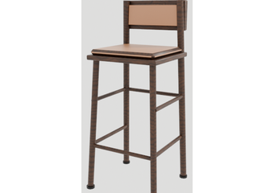 | S-07
K | Mangal (grill) kitchen and sign | Bếp nướng mangal và biển hiệu |  |  |  |  |  |  | Subtotal | -
K01 | Copper-clad tandoor Ø0.9 in brick block | Lò tandoor bọc đồng Ø0.9 trong khối gạch | Clay tandoor (local or Uzbekistan) | 1 pc | pcs | 1 | 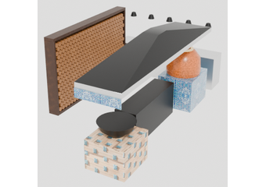 | Plan
K02 | Mangal grill 2.0 m stainless + skewer rack | Lò nướng mangal inox 2.0 m + giá xiên | — | 1 pc | pcs | 1 |  | Plan
K03 | Kazan Ø0.8 cast iron + high-pressure gas burner in brick block | Chảo kazan gang Ø0.8 + bếp gas áp cao trong khối gạch | — | 1 set | lot | 1 |  | Plan
K04 | Exhaust hood 4.7 m stainless + fan + flue above the roof | Chụp hút khói inox 4.7 m + quạt + ống khói vượt mái | Flue 3.2 m above the hood; spark arrestor | 1 set | lot | 1 |  | Plan
K05 | Pass 3.15 m with heat lamps + glass; prep table; sink + hand-wash; cold counter | Quầy ra món 3.15 m có đèn giữ nóng + kính; bàn sơ chế; chậu rửa + rửa tay; bàn mát | — | 1 set | lot | 1 |  | Plan
K06 | Fire wall (masonry, bannai tile facing) + firewood display wall to the dining | Tường chống cháy (xây, ốp gạch bannai) + tường trưng bày củi hướng khu ăn | — | 1 set | lot | 1 |  | Plan
K07 | Gas installation: piping, shut-off, leak detector | Hệ thống gas: ống, van khóa, cảm biến rò rỉ | Licensed gas contractor | 1 set | lot | 1 |  | Plan
K08 | SAMARKAND sign board over the hood (walnut board 3.5 × 0.72 with green LED channel letters + yellow subtitle) | Bảng hiệu SAMARKAND trên chụp hút (bảng gỗ 3.5 × 0.72, chữ nổi LED xanh + dòng phụ vàng) | Fixed to the flue; heat-resistant | 1 set | lot | 1 | 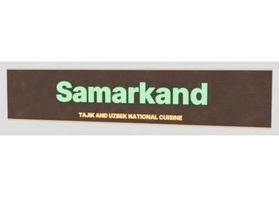 | 3D
L | Textiles and carpets | Hàng dệt và thảm |  |  |  |  |  |  | Subtotal | -
L01 | Flying carpets 1.25 × 1.9 hung under the roof on 4 rods, fringes + selvedge cords | Thảm bay 1.25 × 1.9 treo dưới mái bằng 4 ty, có tua và viền dây | FR-treated wool or printed polyester rug | 4 pcs | pcs | 4 | 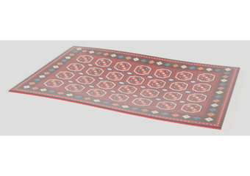 | 3D
L02 | Ceiling carpets 1.4 × 2.8 fixed to the roof panels | Thảm trần 1.4 × 2.8 gắn vào tấm mái | FR certified | 7 pcs | pcs | 7 | 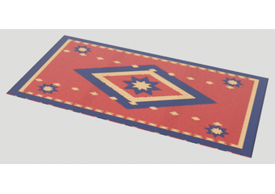 | 3D
L03 | Velvet swags over the plaza (beam to beam) | Rèm võng nhung trên khu plaza (dầm tới dầm) | 0.7 × 4.7 m, FR | 3 pcs | pcs | 3 |  | 3D
L04 | Tent rugs + photo lounge rug | Thảm lều + thảm góc chụp ảnh | 1.85 × 1.4 (2) + 3.4 × 2.2 (1) | 3 pcs | pcs | 3 | 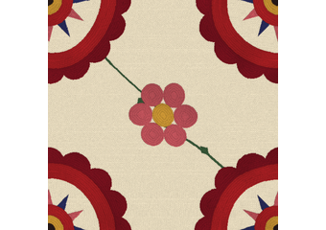 | 3D
M | Lighting | Chiếu sáng |  |  |  |  |  |  | Subtotal | -
M01 | Dome chandelier Ø2.2: pierced brass lanterns on rings (one custom piece) | Đèn chùm mái vòm Ø2.2: đèn lồng đồng chạm lỗ trên các vòng | LED 2700 K, dimmable | 1 pc | pcs | 1 | 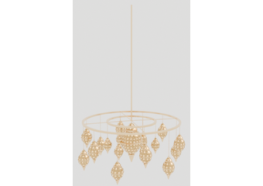 | S-02
M02 | Pierced brass pendant clusters (3 lanterns) — dining 5 + booths 8 | Chùm đèn treo đồng chạm (3 đèn) — khu ăn 5 + ô ngồi 8 | LED 2700 K | 13 pcs | pcs | 13 | 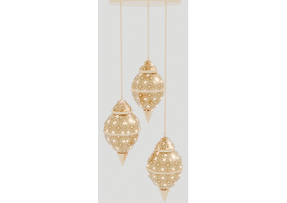 | 3D
M03 | Single pierced brass lanterns (aivan 4, tents 4, photo lounge 2) | Đèn lồng đồng chạm đơn (aivan 4, lều 4, góc chụp 2) | LED 2700 K | 10 pcs | pcs | 10 | 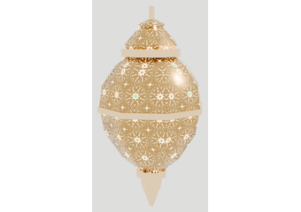 | 3D
M04 | Beaded ikat drum pendants over the bar | Đèn thả trống hạt ikat trên quầy bar | — | 4 pcs | pcs | 4 | 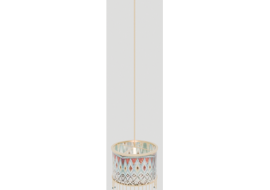 | 3D
M05 | Pierced brass wall sconces | Đèn tường đồng chạm | — | 1 pc | pcs | 1 | 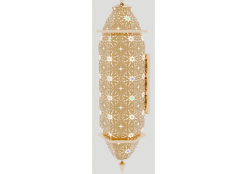 | 3D
M06 | Tree uplights, LED strips in niches, step lights, heat lamps at the pass (5) | Đèn hắt cây, LED dây trong hốc, đèn bậc, đèn giữ nóng (5) | IP65 outdoors | 1 set | lot | 1 |  | —
N | MEP, fire safety, AV | Cơ điện, PCCC, âm thanh |  |  |  |  |  |  | Subtotal | -
N01 | Electrical: board, circuits, cable trays along beams, sockets, lighting control | Điện: tủ điện, mạch, máng cáp dọc dầm, ổ cắm, điều khiển đèn | RCD on all outdoor/water circuits | 378 m² | m² | 378 |  | —
N02 | Plumbing and drainage: bar, mangal, hauz, aryk, sebil, hand-wash | Cấp thoát nước: quầy bar, bếp nướng, hồ, mương, sebil, rửa tay | — | 1 set | lot | 1 |  | —
N03 | Ceiling fans for outdoor use | Quạt trần ngoài trời | Wet-rated | 12 pcs | pcs | 12 |  | —
N04 | Background music: 8 outdoor speakers + amplifier | Âm thanh nền: 8 loa ngoài trời + amply | — | 1 set | lot | 1 |  | —
N05 | Fire safety: extinguishers, fire blanket at the mangal, exit signs, FR treatment certificates for all textiles | PCCC: bình chữa cháy, chăn chống cháy tại bếp nướng, biển thoát hiểm, chứng nhận chống cháy cho vải | Local PCCC approval | 1 set | lot | 1 |  | —
X | ALTERNATIVES — price for comparison only (NOT added to the total) | PHƯƠNG ÁN THAY THẾ — chỉ báo giá để so sánh (KHÔNG cộng vào tổng) |  |  |  |  |  |  | Subtotal | -
X01 | ALT dome exterior: GRC 25 mm shell + waterproof membrane + real turquoise glazed brick tiles | PA vỏ vòm ngoài: GRC 25 mm + màng chống thấm + gạch men xanh ngọc thật | Heavy option ≈ 70 kg/m²; needs the 24-rib frame (X03) | 36.2 m² | m² | 36.2 |  | S-02
X02 | ALT dome interior karbandi: GRC 20 mm precast, glazed / painted tile finish | PA vỏ trong karbandi: GRC 20 mm đúc sẵn, hoàn thiện gạch men / vẽ tay | ≈ 45 kg/m² | ≈ 30 m² | m² | 30 |  | S-02
X03 | ALT dome steel for the GRC option: 24 rolled T80 ribs (instead of 12) — extra steel only | PA thép vòm cho phương án GRC: 24 sườn T80 (thay vì 12) — phần thép tăng thêm | Extra ≈ 500 kg over B12 | ≈ 500 kg | kg | 500 |  | S-02
X04 | ALT floor: natural honed marble 600×600 instead of porcelain (C01) | PA sàn: đá marble tự nhiên mài mờ 600×600 thay porcelain (C01) | Honed + anti-slip treatment, sealed | 288 m² | m² | 288 |  | Plan

References
Owner reference photos / Ảnh tham khảo của chủ đầu tư — style and quality we expect
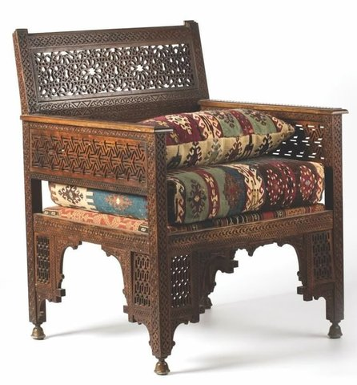



Carved armchair (F01) | Jali cabinets (F08, F09) | Pierced brass lanterns (M02, M03)




Lantern clusters (M01, M02) | Pendant (M02) | Sconce (M05)




Floor grid with chip bands (C01) | Zellige carpet (C02) | Tile border (C04)




Owner reference (R12-v8) | Owner reference (R12-v8) | Owner reference (R12-v8)



Owner reference (R12-v8) | Owner reference (R12-v8)

